I.FrontEnd
STT | Danh mục | Trạng thái | Giải pháp
I | Yêu cầu chung (Front-End)
1 | Hệ thống trang chủ
 | Danh mục menu | OK
 | Slider - Banner | Video -> KT (Hiển thị hình ảnh)
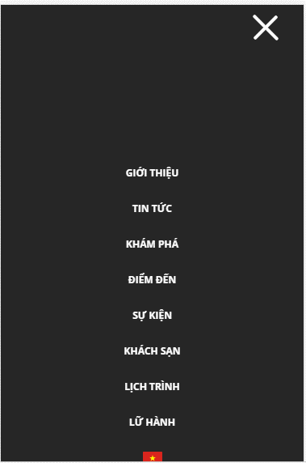
 | Sản phẩm trang chủ |  | Sản phẩm trước => hãng
 | Hãng rượu
 | Giới thiệu trang chủ | Bỏ
 | Liên hệ (Điểm bán gần nhất) | OK

2 | Trang danh mục giới thiệu |  | Như cũ

4 | Danh mục hãng rượu
 | 2- Hãng
 | Lịch sử mỗi hãng (Bài viết) |  | Nội dung thay đổi

5 | Tin tức |  | tạo 4 item
 | - Cấu trúc trang (Thumbnail)
 | - Phân trang
 | Trang chi tiết:
 | - Bài viết mới (bên trái)
 | - Bài viết mới (Dưới cùng)

6 | Kiến thức |  | tạo 4 item hiệu ứng
 | - Cấu trúc trang (Thumbnail Item)
 | - Phân trang
 | - Chi tiết (Dạng bài viết)

7 | Liên hệ
 | Tìm kiếm theo vị trí của bạn
 | Danh mục các cửa hàng
 | GoogleMap - Cửa hàng gần bạn

8 | Nhúng mạng xã hội
 | Facebook chat
 | Hotline

